1036
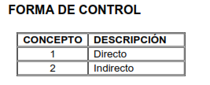
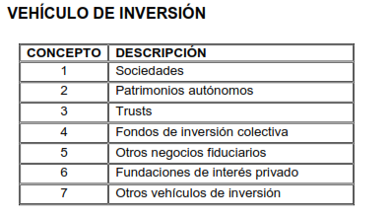
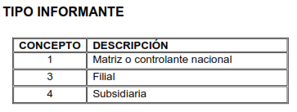
1036 | Información de subordinadas o vinculadas del exterior V8
 |  |  |  |  |  |  |  | 169 Colombia
Tipo de informante | Identificación de la subordinada o vinculada | Razón social de la subordinada o vinculada | País de la subordinada o vinculada | Vehiculo de inversión | Forma de control | Tipo de control | Participación en el capital de la subordinada o vinculada | Participación en los resultados de la subordinada o vinculada

